序列
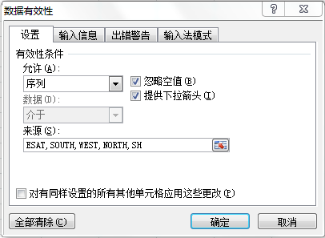
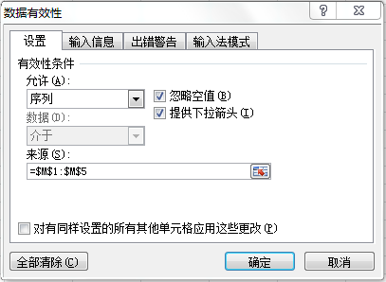
日期 | 区域 | 省份 | 订单号 | 货号 | 数量 | 单价 | 区域 | EAST
 |  |  |  |  |  |  |  | SOUTH
 |  |  |  |  |  |  |  | WEST
 |  |  |  |  |  |  |  | NORTH
 |  |  |  |  |  |  |  | SH

二级下拉
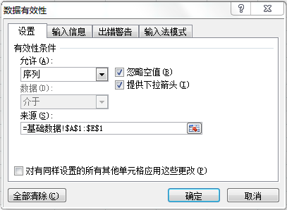

日期 | 区域 | 省份 | 订单号 | 货号 | 数量 | 单价
 | EAST | 安徽省
 | SOUTH | 福建省
 | SH | 上海市

